数学模块
模块名 | math
函数 | 作用 | 实例
ceil('数字') | 数字向上取整
floor('数字') | 数字向下取整 | 
pow(数字,多少次方) | 计算一个数值的n次方 | 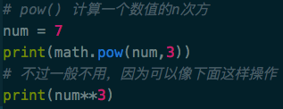
sqrt('数字') | 开平方
fabs('数字') | 对一个数值获取其绝对值操作
modf(浮点数) | 将一个浮点数拆成两部分
fsum(数字序列) | 将一个序列的数值进行相加求和
模块名 | random
函数 | 作用 | 实例
random() | 获取 0-1 之间的随机数 |  | 包含0不包含1，也包括带小数点的小数
choice(序列) | 随机获取序列中的值
shuffle(序列) | 随机打乱序列 | 
randrange(开始值,结束值,间隔数) | 获取指定范围内指定间隔的随机数 |  | 间隔数为空则返回此范围内的随机数
uniform(开始值,结束值) | 获取指定范围内的随机数(小数)

